Hoja1
Comparación de desechos electrónico del 2016 y 2021
2016
desechos electrónicos globales, productos desechados con una batería o un enchufe, muestra la asombrosa cantidad de 44,7 millones de toneladas métricas (Mt) generadas en 2016, 3,3 millones de toneladas o un 8% más que en 2014
2021
El volumen de residuos electrónicos crece cada año a un ritmo preocupante: en 2021 se desecharán 57,4 millones de toneladas de basura tecnológica, cuya magnitud supera a la Gran Muralla China, la construcción humana más pesada del mundo.
AÑOS A EVALUAR | TONELADAS DESECHADAS | BASUA RECICLADA
2016 | 447,000,000 | 17%
2018 | 485,000,000 | 20%
2019 | 249,000,000 | 17.40%
2020 | 536,000,000 | 10%
2021 | 574,000,000 | 14%
Total | 2,291,000,000

BASURA RECICLADA
TONELADAS DESECHADAS DE BASURA ELECTRONICA

Hoja2
Proyección a futuro de la mecatrónica con el medio ambiente.

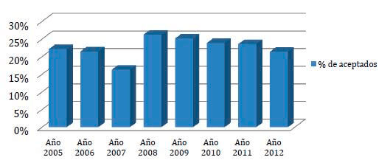
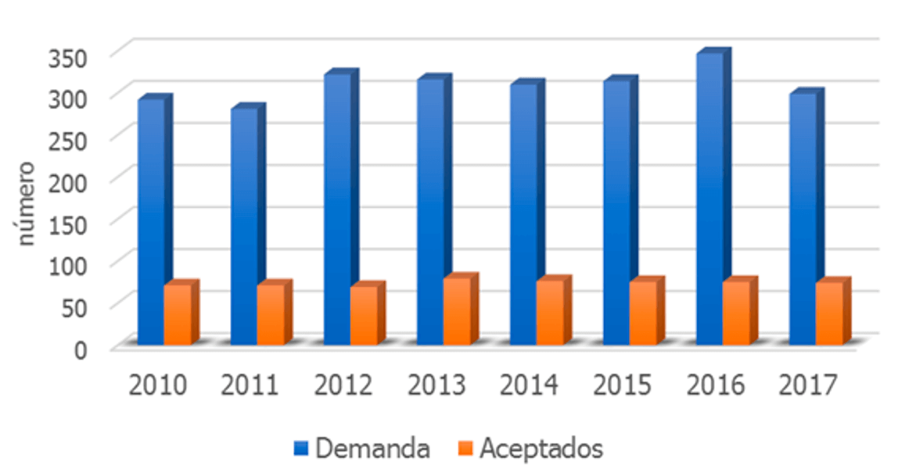
Proyeccion a futuro fr la mecatronica al ambiente
La sociedad contemporánea se enfrenta a nuevos retos relacionados con la gestión del ambiente. Actualmente se sufren las consecuencias del proceso de industrialización acaecido en las últimas décadas.
La Ingeniería Mecatrónica debe desarrollar nuevas tecnologías y técnicas que apoyen el crecimiento y promuevan el desarrollo sustentable, para cumplir con los retos en energía, medio ambiente, alimentación, vivienda, agua, transporte, seguridad y salud. Aunque no sean muy favorables en ciertas temporadas.

Hoja3
Impactos notables | Información | Columna1 | Columna3 | Dioxido de carbono (O2)
Desertificación de suelos | disminuye y finalmente desaparece la vegetación en las zonas, en tierras áridas y semiáridas |  | antes | 150
cambio climático y producción de la niebla contaminante sobre las ciudades | estrés causado por el intenso calor, las precipitaciones extremas, inundaciones, deslizamientos de tierras, la contaminación atmosférica y la escasez de agua. |  | 1980 Rev.Indust | 275
Afectación a la biodiversidad | causando una disminución de la variabilidad genética. |  | 1996 | 361
Contaminación y sedimentación de aguas | arena, arcilla, limo y otras partículas sueltas del suelo que se depositan en el fondo de una masa de agua |  | actual | 1052
Vertederos de deshechos | las industrias vierten en los países más pobres, lo cual afecta negativamente a la flora, la fauna y el medio ambiente

